Datos personales
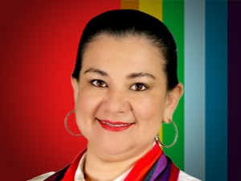

Nombres: | Isabel María
Apellidos: | Enrriquez Jaya
Facebook: | https://www.facebook.com/isabelej22
Twitter: | @Isabel_EJ
Descripción:

